상품제안서
타이틀리스트 PRO V1 3구 자석티+볼마커세트 | 상품코드: S29115

 |  |  |  |  |  |  | 02-713-8555 | www.synergygift.co.kr
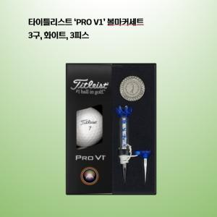

【상세/제작정보】

【인쇄/포장옵션】 | 볼 컬러인쇄 / 포장지포장

【공급단가】 | 수량 | 30~ | 100~ | 300~ | 500~ | 1,000~
*VAT별도 | 기본형 | 26,250원 | 25,830원 | 25,200원 | 24,570원 | 24,140원
 | 볼마커인쇄추가 | 26,870원 | 25,580원 | 24,960원 | 24,330원 | 23,910원

【상품 URL】 | https://www.synergygift.co.kr:443/src/goods_detail.php?gdno=29115

